CAPA
 | DADOS DO EMPREENDIMENTO
Projeto: | RESIDENCIAL ALIPIO SCHIRMANN |  | ENDEREÇO DA OBRA: | Rua : 298 E RUA 300, lotes 131, 132, 133 e 134, Jardim Guarani- Nº XX | CEP: 88220-971
Empresa: | Borscheid |  | Cidade/ES: | Meia Praia/SC
Revisão: | R00 |  | CNPJ: | 03.893.978/0001-18

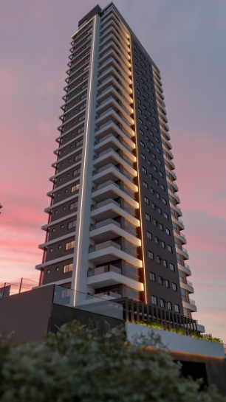
Pazo de Obra: | 48 Meses |  | Nº Unid. Residenciais: | 43 un |  | Imagens

Área do Terreno: | 1029.39 M² |  | Nº Unid. Comerciais: | 05 un

Área Construída: | 12033.96 M² |  | Nº Pavimentos: | 29 un

Área Privativa: | 6188.34 M² |  | Total de Dormitórios: | 130 un

Área de Lazer: | 919.12 M² |  | Nº Subsolos: | 00 un

Área Comercial: | 488.34 M² |  | Nº Vagas: | 48 un

Torre | Pavimento | Área | Área Privativa | Perímetro | Pé direito
Torre 1 | TÉRREO 01 | 935.13 |  | 126.01 | 3.6
Torre 1 | MEZANINO DO 01 PAV | 906.99 |  | 131.834 | 3.24
Torre 1 | 2º PAV - GARAGEM | 906.99 |  | 131.834 | 2.88
Torre 1 | MEZANINO DO 02 PAV | 906.99 |  | 131.834 | 4.86
Torre 1 | 3º PAVTO - LAZER | 906.99 |  | 85.37 | 3.6
Torre 1 | 4º PAVTO - TIPO | 320.81 | 281.28 | 81.91 | 3.24
Torre 1 | 5º PAVTO - TIPO | 320.81 | 281.28 | 81.91 | 3.24
Torre 1 | 6º PAVTO - TIPO | 320.81 | 281.28 | 81.91 | 3.24
Torre 1 | 7º PAVTO - TIPO | 320.81 | 281.28 | 81.91 | 3.24
Torre 1 | 8º PAVTO - TIPO | 320.81 | 281.28 | 81.91 | 3.24
Torre 1 | 9º PAVTO - TIPO | 320.81 | 281.28 | 81.91 | 3.24
Torre 1 | 10º PAVTO - TIPO | 320.81 | 281.28 | 81.91 | 3.24
Torre 1 | 11º PAVTO - TIPO | 320.81 | 281.28 | 81.91 | 3.24
Torre 1 | 12º PAVTO - TIPO | 320.81 | 281.28 | 81.91 | 3.24
Torre 1 | 13º PAVTO - TIPO | 320.81 | 281.28 | 81.91 | 3.24
Torre 1 | 14º PAVTO - TIPO | 320.81 | 281.28 | 81.91 | 3.24
Torre 1 | 15º PAVTO - TIPO | 320.81 | 281.28 | 81.91 | 3.24
Torre 1 | 16º PAVTO - TIPO | 320.81 | 281.28 | 81.91 | 3.24
Torre 1 | 17º PAVTO - TIPO | 320.81 | 281.28 | 81.91 | 3.24
Torre 1 | 18º PAVTO - TIPO | 320.81 | 281.28 | 81.91 | 3.24
Torre 1 | 19º PAVTO - TIPO | 320.81 | 281.28 | 81.91 | 3.24
Torre 1 | 20º PAVTO - TIPO | 320.81 | 281.28 | 81.91 | 3.24
Torre 1 | 21º PAVTO - TIPO | 320.81 | 281.28 | 81.91 | 3.24
Torre 1 | 22º PAVTO - TIPO | 320.81 | 281.28 | 81.91 | 3.24
Torre 1 | 23º PAVTO - TIPO | 320.81 | 281.28 | 81.91 | 3.24
Torre 1 | 24º PAVTO - TIPO | 320.81 | 281.28 | 81.91 | 3.24
Torre 1 | 25º PVTO - PENTHOUSE X1 | 320.99 | 281.46 | 81.91 | 3.24
Torre 1 | 26º PVTO - ROOFTOP | 295.17 |  | 77.48 | 3.4
Torre 1 | PAVIMENTO DE COBERTURA / CASA DE MÁQUINAS | 60.38 |  | 43.22 | 3
Torre 1 | RESERVATÓRIOS | 57.32 |  | 31.64 | 4

Pavimento | Descrição | Área
Térreo | Hall de acesso | 56.53 |  |  |  | ETAPA | VALOR ORÇADO | % | VALOR / m²
Térreo | Lavabo - Lobby | 2.32 |  |  |  | TERRENO | R$12,463,690.00 | 19.02% | R$1,035.71
Térreo | Hall Praia | 44.83 |  |  |  | GERENCIAMENTO TÉCNICO E ADMINISTRATIVO | R$7,647,984.90 | 11.67% | R$635.53
Térreo | Zelador | 3.89 |  |  |  | MOVIMENTAÇÃO DE TERRA | R$399,006.27 | 0.61% | R$33.16
Lazer | Deck + Prainha | 44.82 |  |  |  | INFRAESTRUTURA | R$3,161,953.28 | 4.83% | R$262.75
Lazer | WC Deck 1 | 3.77 |  |  |  | SUPRAESTRUTURA | R$10,108,557.31 | 15.43% | R$840.00
Lazer | WC Deck 2 | 3.77 |  |  |  | PAREDES E PAINÉIS | R$1,651,661.27 | 2.52% | R$137.25
Lazer | Circulação elevadores - Lazer | 13.91 |  |  |  | IMPERMEABILIZAÇÃO E TRATAMENTOS | R$- | 0.00% | R$-
Lazer | Gourmet 1 | 63.65 |  |  |  | SISTEMAS E INSTALAÇÕES ELÉTRICAS | R$1,766,253.51 | 2.70% | R$146.77
Lazer | Gourmet 2 | 58.95 |  |  |  | SISTEMAS E INSTALAÇÕES HIDROSSANITÁRIAS E DRENAGEM | R$1,498,051.74 | 2.29% | R$124.49
Lazer | Área entre Gourmets | 27.2118 |  |  |  | INSTALAÇÕES PREVENTIVAS | R$240,707.55 | 0.37% | R$20.00
Lazer | Bar Molhado | 9.18 |  |  |  | INSTALAÇÕES DE GÁS | R$132,388.42 | 0.20% | R$11.00
Lazer | Massagem | 6.88 |  |  |  | EQUIPAMENTOS E SISTEMAS ESPECIAIS | R$1,907,483.14 | 2.91% | R$158.51
Lazer | Personl Care | 9.3 |  |  |  | CLIMATIZAÇÃO, EXAUSTÃO MECÂNICA | R$735,215.63 | 1.12% | R$61.10
Lazer | Lavabo PNE - lazer | 3.32 |  |  |  | INSTALAÇÕES ESPECIAIS | R$232,513.04 | 0.35% | R$19.32
Lazer | Lavabo - lazer | 2.88 |  |  |  | REVESTIMENTOS INTERNOS DE PAREDE | R$2,666,343.72 | 4.07% | R$221.57
Lazer | Lounge | 35.21 |  |  |  | REVESTIMENTOS E ACABAMENTOS INTERNOS EM TETO | R$1,571,485.17 | 2.40% | R$130.59
Lazer | Salão de Festas | 70.99 |  |  |  | PISOS E PAVIMENTAÇÕES | R$3,564,772.29 | 5.44% | R$296.23
Lazer | Brinquedoteca | 37.53 |  |  |  | SISTEMAS DE PINTURA INTERNA | R$3,328,946.13 | 5.08% | R$276.63
Lazer | Deck Elevado | 58.02 |  |  |  | ESQUADRIAS, VIDROS E FERRAGENS | R$4,338,372.22 | 6.62% | R$360.51
Lazer | MINI QUADRA ESPORTIVA | 40.11 |  |  |  | LOUÇAS E METAIS | R$375,768.76 | 0.57% | R$31.23
Lazer | Playground | 35.6 |  |  |  | REVESTIMENTOS E ACABAMENTOS EM FACHADA | R$3,683,706.87 | 5.62% | R$306.11
Lazer | Pet place | 8.39 |  |  |  | SERVIÇOS COMPLEMENTARES E FINAIS | R$2,722,446.44 | 4.16% | R$226.23
Lazer | Salão de Festas Externo | 59.22 |  |  |  | IMPREVISTOS E CONTINGÊNCIAS | R$1,324,812.43 | 2.02% | R$110.09
Rooftop | Lavabo - Rooftop | 2.29 |  |  |  | TOTAL | R$65,522,120.11 | 100% | R$5,444.77
Rooftop | Lavabo PNE - Rooftop | 3.06 |  |  |  | CUB/SC | R$3,012.64 | Jan-26 | 1,81 CUB
Rooftop | Circulação elevadores - Rooftop | 17.11
Rooftop | Salão de Festas - Rooftop | 52.24 |  |  |  | DESCRIÇÃO | ÁREA (m²) | VALOR UNITÁRIO | VALOR TOTAL
Rooftop | Hidromassagem | 13.6 |  |  |  | VALOR POR ÁREA PRIVATIVA (R$/m²) | 6,188 m² | R$ 10,588.00 | R$ 10,588.00
Rooftop | Fireplace | 16.8 |  |  |  | Tipo Apart. 1 | 140.76 m² | R$ 1,490,366.34 | R$ 31,297,693.11
Rooftop | Salão de Jogos | 49.34 |  |  |  | Tipo Apart. 2 | 140.52 m² | R$ 1,487,825.22 | R$ 31,244,329.60
Rooftop | Academia | 48.07 |  |  |  | Penthouse | 281.46 m² | R$ 2,980,097.40 | R$ 2,980,097.40
Rooftop | Coworking | 9.46
Rooftop | Sala de reuniões | 6.87

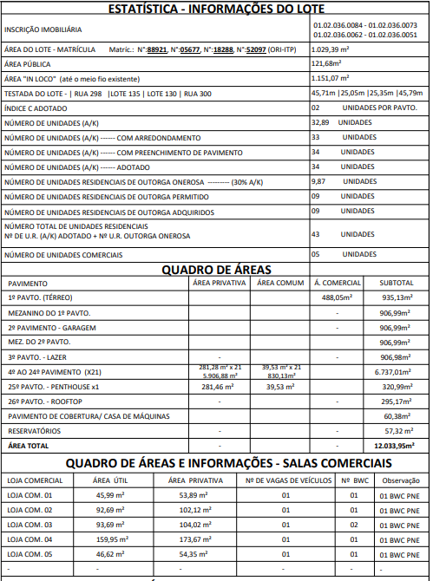
Pavimento | Apartamentos | Área | Quantidade | Total vagas | Total dormitórios | QUADRO DE ÁREAS
4º PAVTO - TIPO A 22º PAVTO - TIPO | Tipo 1 | 140.76 m² | 19 | 19 | 57
4º PAVTO - TIPO A 22º PAVTO - TIPO | Tipo 2 | 140.52 m² | 19 | 18 | 57
23º PAVTO - TIPO | Tipo 1 | 140.76 m² | 1 | 2 | 3
23º PAVTO - TIPO | Tipo 2 | 140.52 m² | 1 | 2 | 3
24º PAVTO - TIPO | Tipo 1 | 140.76 m² | 1 | 2 | 3
24º PAVTO - TIPO | Tipo 2 | 140.52 m² | 1 | 2 | 3
25º PVTO - PENTHOUSE X1 | Tipo 1 penthouse | 281.46 m² | 1 | 3 | 4
 |  | 6,188.34 m² | 43 | 48 | 130

Torre | Sala comercial | Área | Total vagas | Total banheiros
Torre 1 | Sala comercial 1 | 54.15 | 1 | 1
Torre 1 | Sala comercial 2 | 102.29 | 1 | 1
Torre 1 | Sala comercial 3 | 104.23 | 1 | 1
Torre 1 | Sala comercial 4 | 173.67 | 1 | 1
Torre 1 | Sala comercial 5 | 54 | 1 | 1
 |  | 488.34 | 5 | 5

